Dashboard
BLOCK 139

 | VERSION | 1.0.0

Chuyên Đề Phát Triển Web 1

Evidance
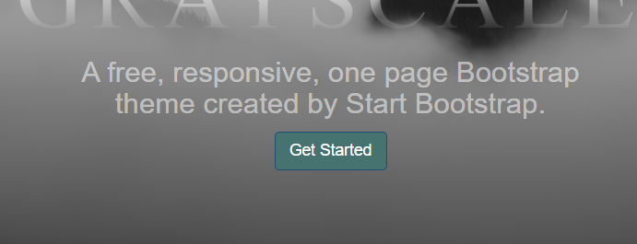
hình1 | chưa hover | sau khi hover


hình2

hình3

hình4


hình5


hình6

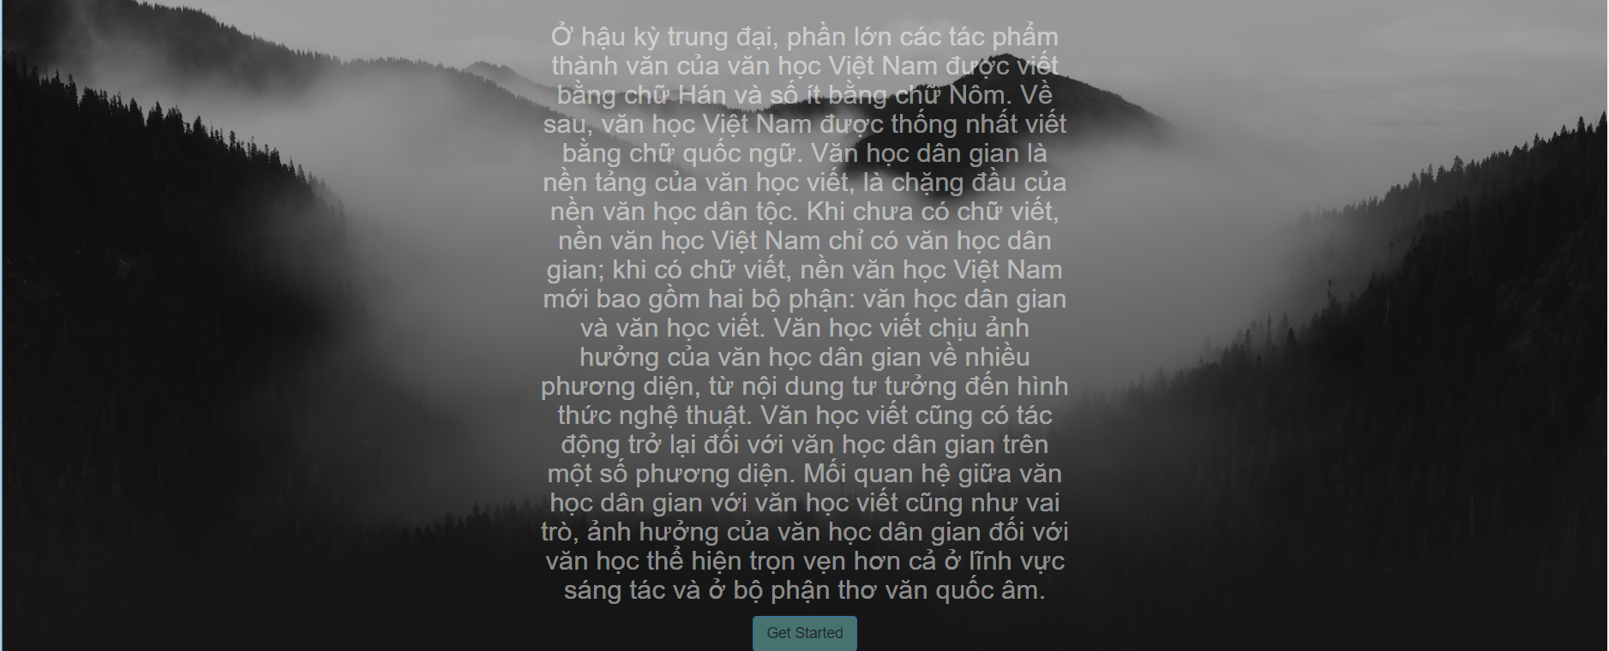
hình7

hình8

